상품제안서
골드 글로우 세트(주문제작형) | 상품코드: S30881

 |  |  |  |  |  |  | 02-713-8555 | www.synergygift.co.kr
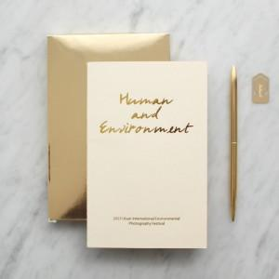

【상세/제작정보】 | 프리미엄 노트, 고급스러운 골드펜과 북마크 세트

【인쇄/포장옵션】 | [노트] 금박, [볼펜] 레이저 / 포장불가능

【공급단가】 | 수량 | 200~ | 500~ | 1,000~ | 3,000~ | 5,000~
*VAT별도 | 단가 | 5,550원 | 4,680원 | 4,030원 | 3,620원 | 3,560원

【상품 URL】 | https://www.synergygift.co.kr:443/src/goods_detail.php?gdno=30881

